Articoli
Categoria | Nome | Foto | Descrizione | Prezzo al pubblico | Prezzo consulenti | Conto Vendita
FASCE, ANELLI E MARSUPI
FASCE | Fascia tecnicanodi SdP |  |  | € 20 | € 13.00 | € 15.00
ANELLI | Anelli M (per fasce sottili) | 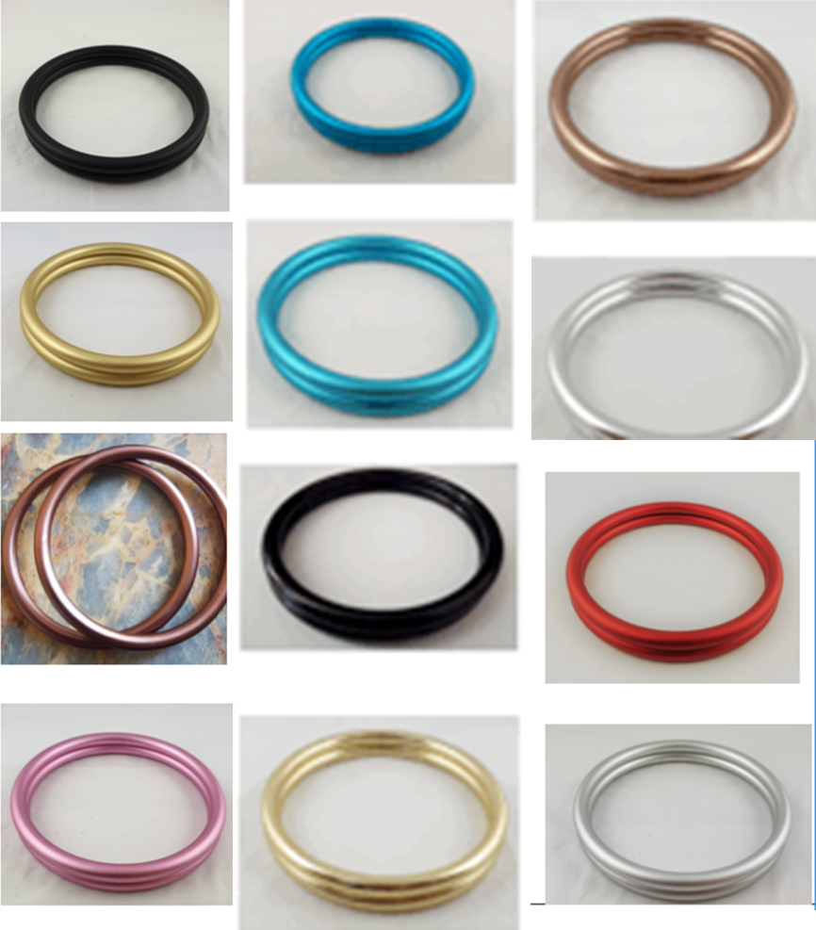 | Colore Random | € 6.76 | € 6.00 | € 6.00
ANELLI | Anelli L (classica) |  | Colore Random | € 6.76 | € 6.00 | € 6.00
PANCIONE | Finta pancia con pancerina |  |  | € 35 | € 25.00 | € 30.00
FASCIA ELASTICA | Fascia elastica Koala, fantasie a random le immagini sono indicative |  | Fascia Koala Cuddle Wrap Stretchy | € 49.75 | € 35.00 | €42.00
FASCIA TESSUTA TG 6 | Fascia tessuta tg 6, fantasie a random le immagini sono indicative |  | Fascia tessuta Didymos | € 64.00 | € 45.00 | € 58.00
MARSUPIO HALFBUCKLE | Didy Meh – Dai fantasie a random le immagini sono indicative |  | Didytai Didymos | € 139.00 | € 100.00 | € 129.00
FASCIA AD ANELLO | Didysling fantasie a random le immagini sono indicative |  | Fascia ad Anello Didymos | € 69.90 | € 50.00 | € 62.00
FASCIA TESSUTA TG 2 | Fascia tessuta tg 2, fantasie a random le immagini sono indicative |  | Fascia tessuta Didymos | € 64.00 | € 45.00 | € 55,00,
DIDYFIX | Marsupio Fullbuckle fantasie a random, le immagini sono indicative |  | Marsupio didyfix Didymos | € 159.00 | € 110.00 | € 150.00
MARSUPIO TODDLER (fino ai 20kg) | Marsupio Toddler fantasie a random, le immagini sono indicative |  | Marsupio kinder Hop Grow Wear me Baby | € 149.90 | € 130.00 | € 145.00
KIT
KIT START | 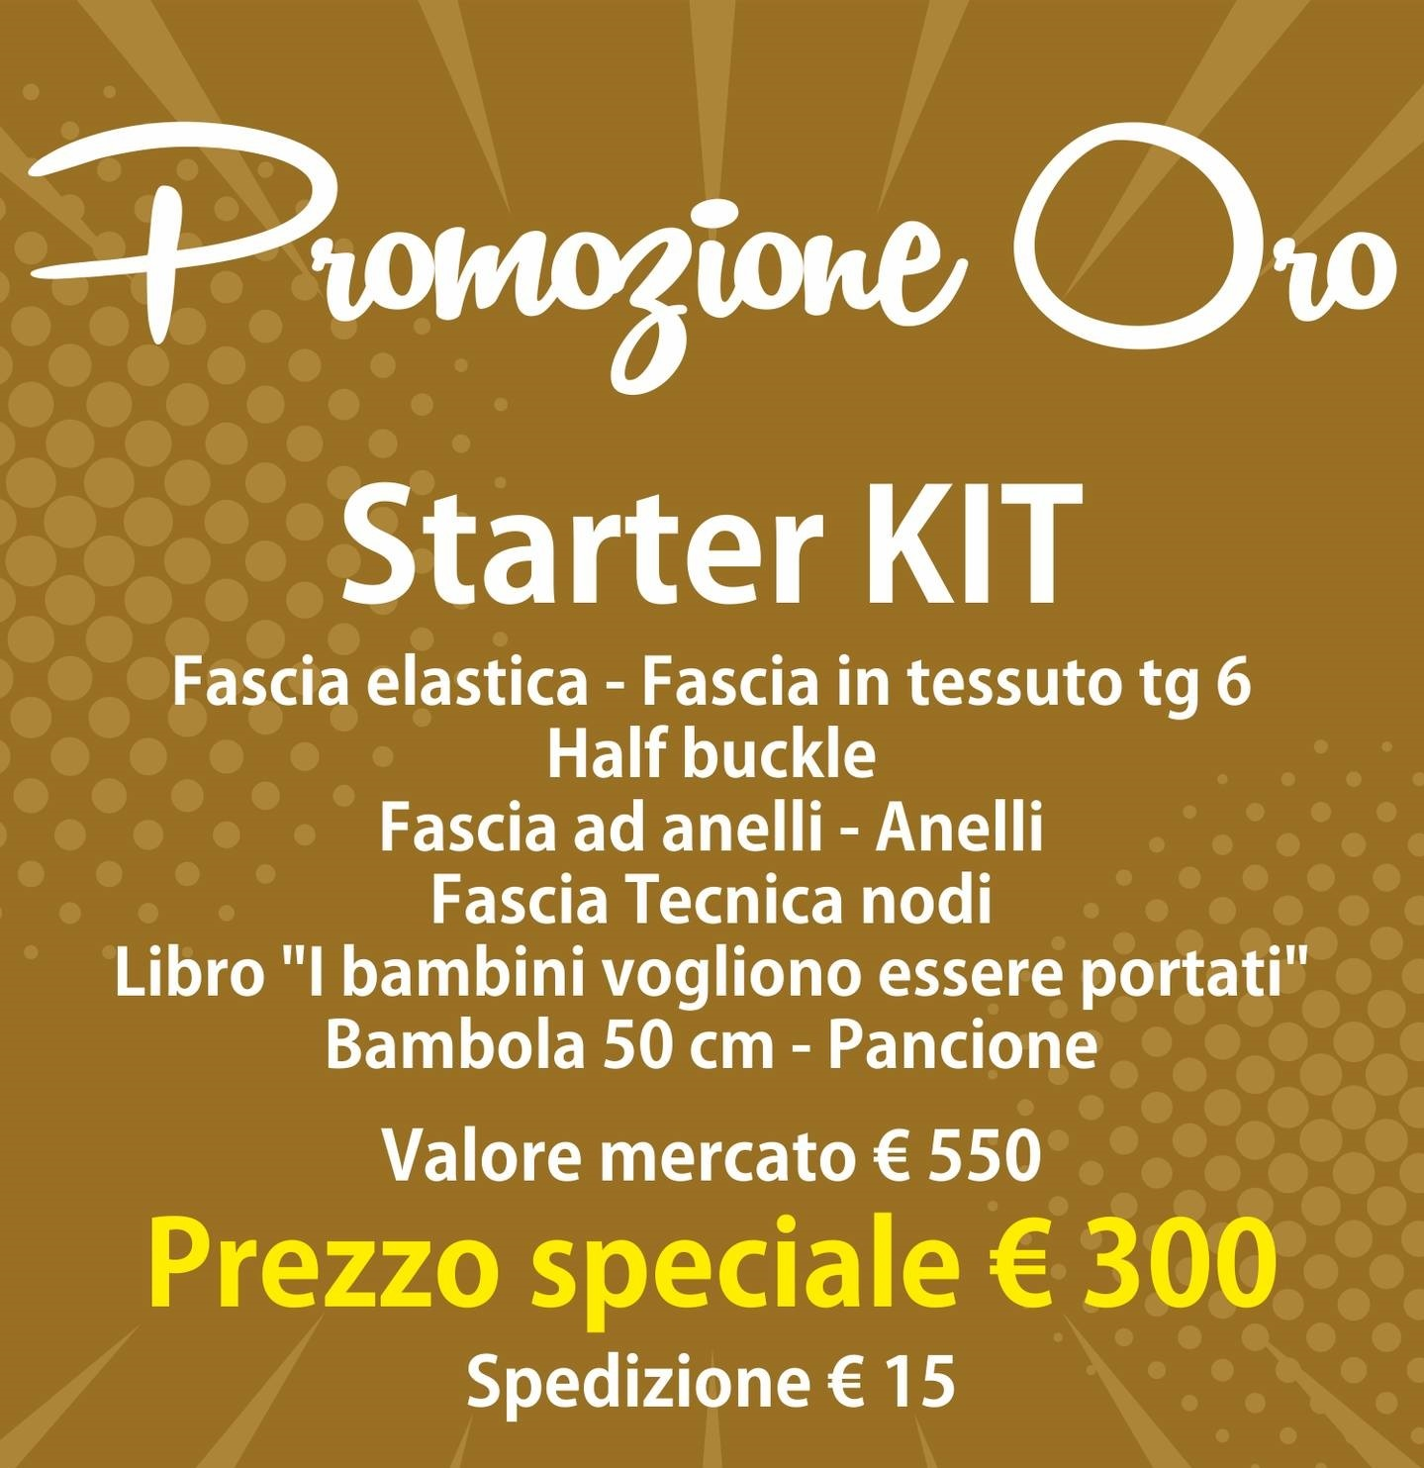 Fantasie a random le foto sono indicative |  | '-Bambola 49 cm; -Koala cuddle wrap stretchy -Didymos fascia tessuta tg.6; -DidyTai; - Didy sling; -Anelli; -Tecniche nodi; -Pancione; -Libro “I bambini vogliono essere portati” *il centro studi non si lega a nessuna azienda,i brand variano ogni anno | € 500.00 | € 300.00
KIT ADVANCE | 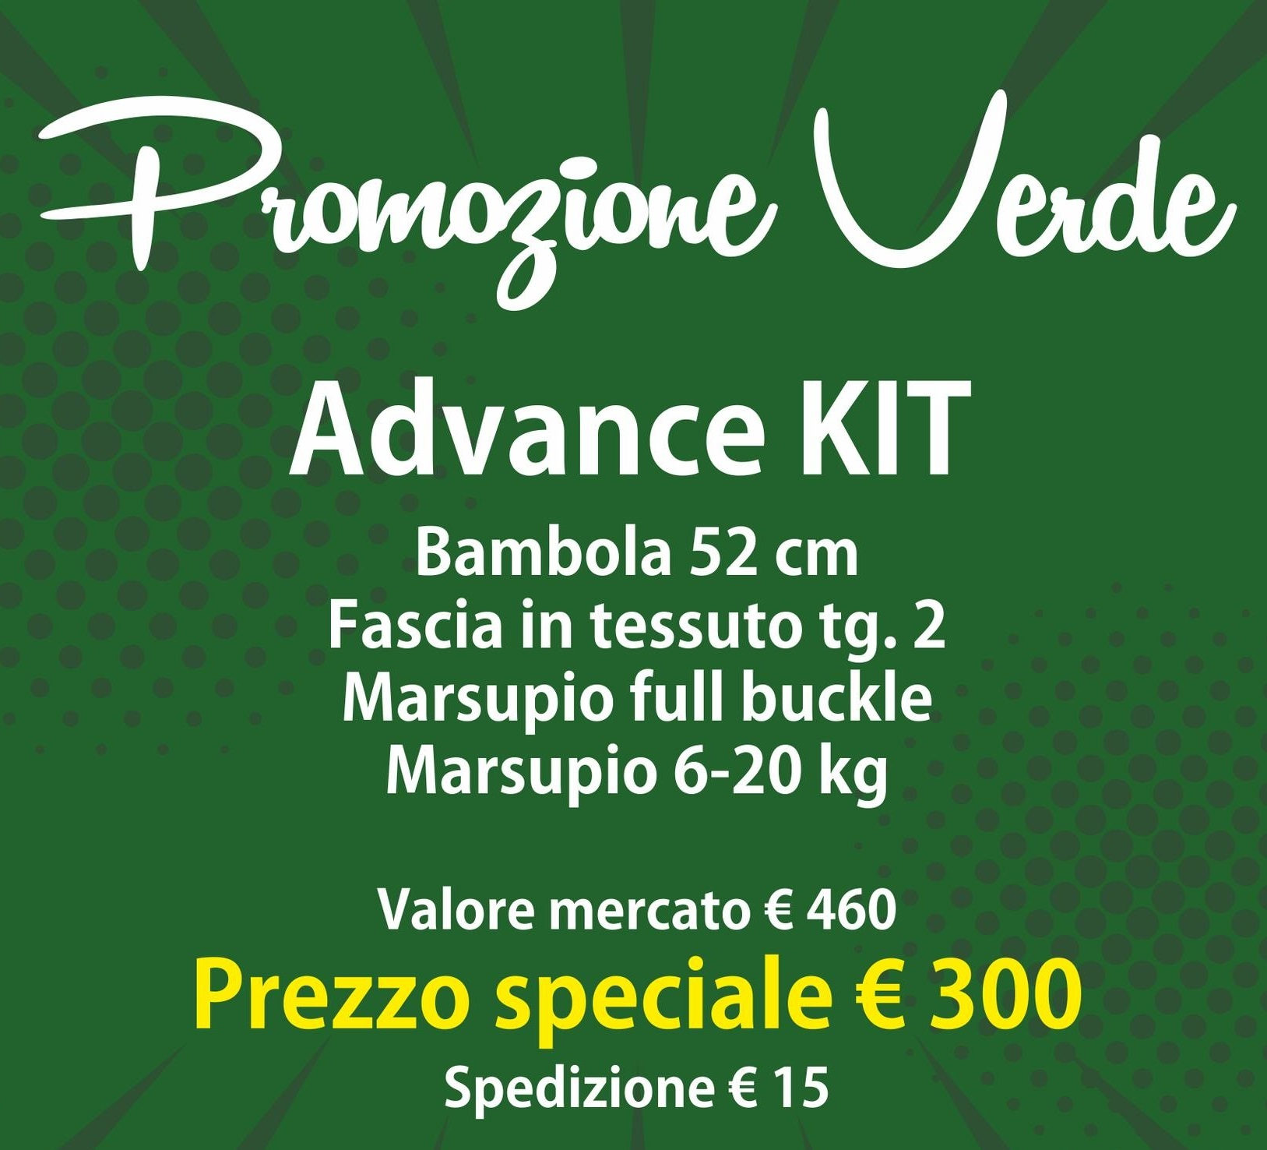 Fantasie a random le foto sono indicative |  | '-Bambola 52 cm; -Didymos fascia tessuta tg 2; -DidyFix; -Marsupio Kinder Hop Grow Wear me baby; *il Centro Studi non si lega a nessuna azienda, i brand cambiano ogni anno | € 450.00 | € 300.00
BAMBOLE PREMATURE
BAMBOLA AARON | Bambola prematura ideale per consulenza portare prematuri, portare gemelli, portare bambini con peso basso alla nascita. | 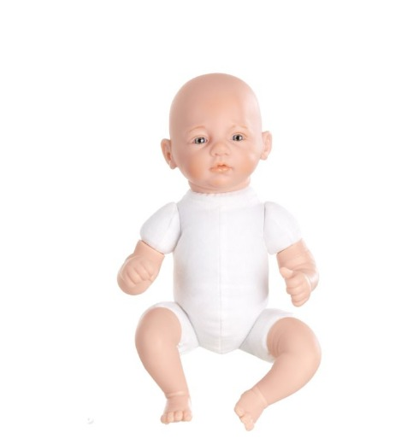 | Altezza: 30 cm Peso: 600 g –mani, piedi e testa in vinile; -peso equamente distribuito; -articolaioni a disco; | € 69.90 | € 65.00 | € 65.00
BAMBOLA DANIEL | Bambola prematura ideale per consulenza portare prematuri, portare gemelli, portare bambini con peso basso alla nascita. |  | Altezza:39 cm Peso: 1100 g –mani, piedi e testa in vinile; -peso equamente distribuito; -articolaioni a disco; | € 119.90 | € 100.00 | € 110.00
BAMBOLE NEW BORN
BAMBOLA FINN | Bambola new born ideale per consulenza portare pancia a pancia e portare sul fianco |  | Altezza: 45 cm Peso: 2200 g –mani, piedi e testa in vinile; -peso equamente distribuito; -articolaioni a disco; | € 109.90 | € 100.00 | € 110.00
BAMBOLA ROSALY | Bambola new born ideale per consulenza portare pancia a pancia e portare sul fianco, consulenza allattamento. | 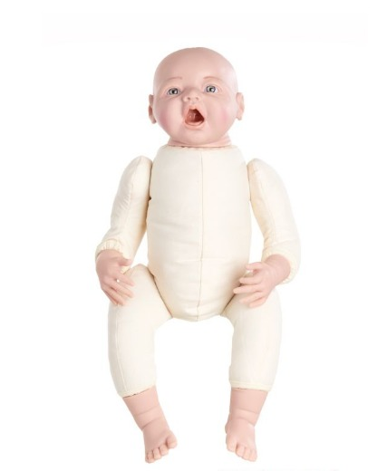 | Altezza: 45 cm Peso: 2200 g –mani, piedi e testa in vinile; -peso equamente distribuito; -articolaioni a disco; -palato per dimostrazione allattamento; | € 119.90 | € 110.00 | € 110.00
BAMBOLA PAOLA | Bambola new born ideale per consulenza portare pancia a pancia e portare sul fianco |  | Altezza: 49 cm Peso: 2700 g –mani, piedi e testa in vinile; -peso equamente distribuito; -articolaioni a disco; | € 109.90 | € 100.00 | € 110.00
BAMBOLA SELINA | Bambola new born ideale per consulenza portare pancia a pancia e portare sul fianco | 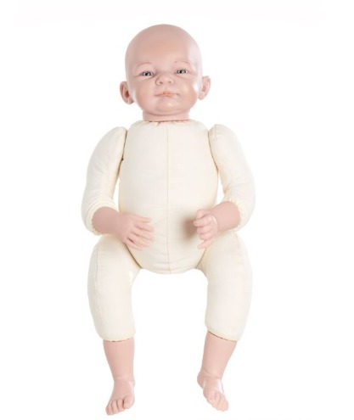 | Altezza: 49 cm Peso: 2700 g –mani, piedi e testa in vinile; -peso equamente distribuito; -articolaioni a disco; -palato per dimostrazione allattamento; | € 109.90 | € 100.00 | € 110.00
BAMBOLA TIMO BIANCO | Bambola new born ideale per consulenza portare pancia a pancia e portare sul fianco, consulenza allattamento. | 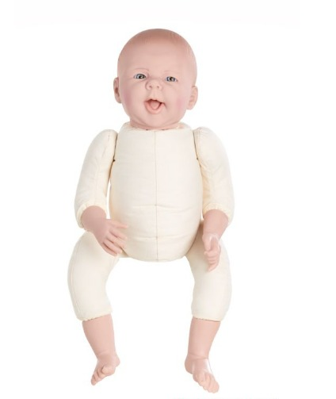 | Altezza: 49 cm Peso: 2700 g –mani, piedi e testa in vinile; -peso equamente distribuito; -articolaioni a disco; -palato per dimostrazione allattamento; | € 136.00 | € 126.00 | € 130.00
BAMBOLA TIMO MULATTO | Bambola new born ideale per consulenza portare pancia a pancia e portare sul fianco, consulenza allattamento. |  | Altezza: 49 cm Peso: 2700 g –mani, piedi e testa in vinile; -peso equamente distribuito; -articolaioni a disco; -palato per dimostrazione allattamento; | € 136.00 | € 126.00 | € 130.00
BAMBOLA TODDLER
BAMBOLA 52 CM | Bambola Toddler ideale per consulenze portare sulla schiena e portare i bambini grandi. |  | Altezza: 52 cm Peso:3300 g Altezza: 49 cm Peso: 2700 g –mani, piedi e testa in vinile; -peso equamente distribuito; -articolaioni a disco; | € 109.90 | € 100.00 | € 105.00
LIBRI
LIBRO | I bambini vogliono essere portati | 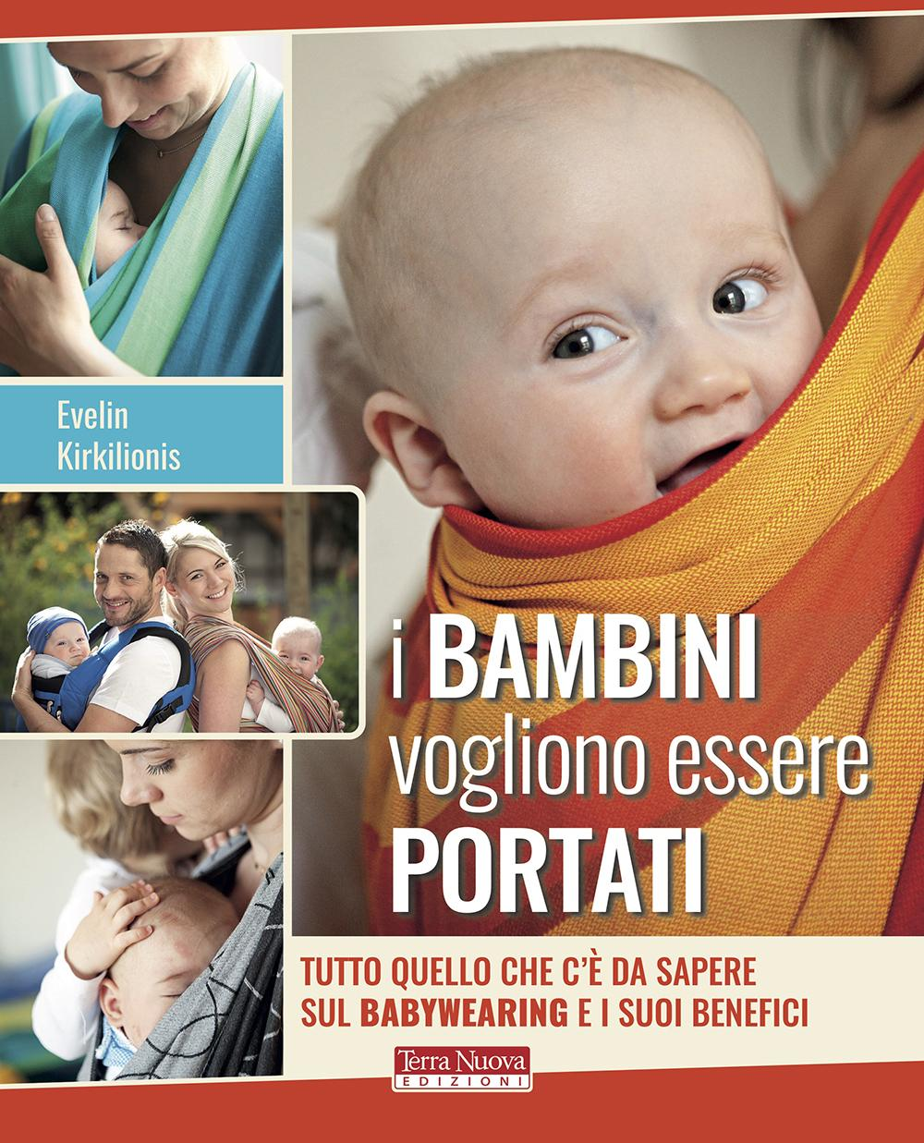 | di Evelin Kirkilionis Editore: Terra Nuova Edizioni Collana: Genitori e figli Anno edizione: 2020 | € 18.50 | € 15.00 | € 15,00 (minimo 22 pezzi)
50
GADGET | Palloncini SdP | 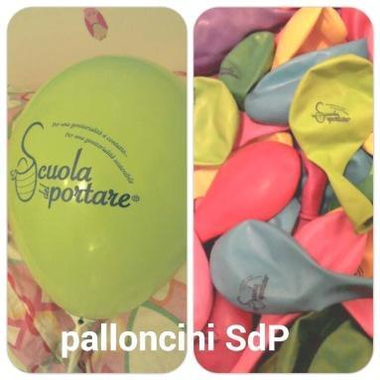 | Confezione da 100 |  | € 40.00
GADGET | Cartolina SdP: in pacchi da 50 (attualmente non disponibile) | 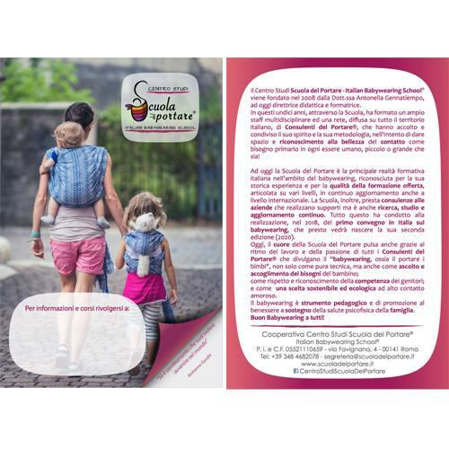 | Confezione da 50 pz |  | € 15,00
GADGET | Borsone ricamato Sdp (attualmente non disponibile) | 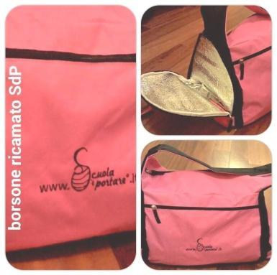 |  |  | € 40.00
GADGET | Borsa in tela ricamata (attualmente non disponibile) |  |  |  | € 5.00
GADGET | Pieghevoli SdPspecifici per consulenti (attualmente non disponibile) | 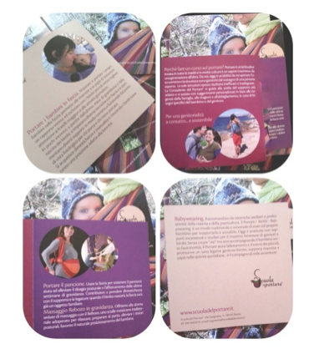 | 50 pz |  | € 20.00
GADGET | Matita con brillantino SdP (attualmente non disponibile) | 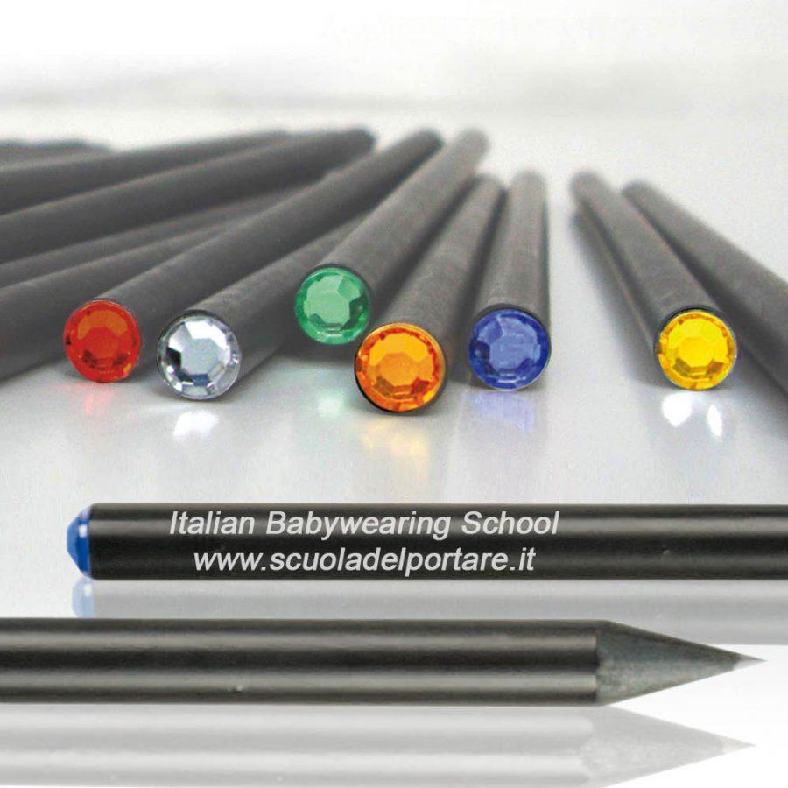 |  |  | € 2.00
GADGET | 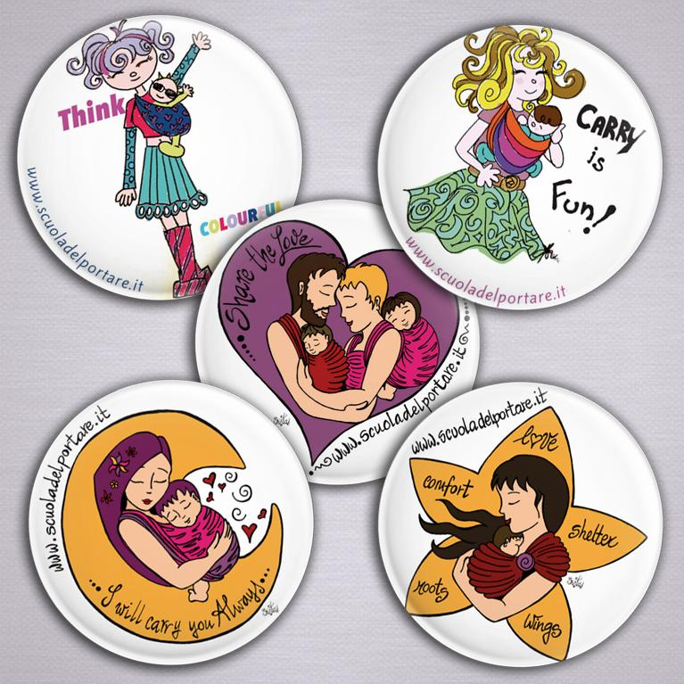 5 Magneti (attualmente non disponibile) |  | 5 magneti rotondi Diametro: Ø 56 mm Finitura: Brillante Disegni: Adele Ricci e Sista’s Art |  | € 5.00
MAGLIETTE | Maglietta bianca cuore (attualmente non disponibile) | 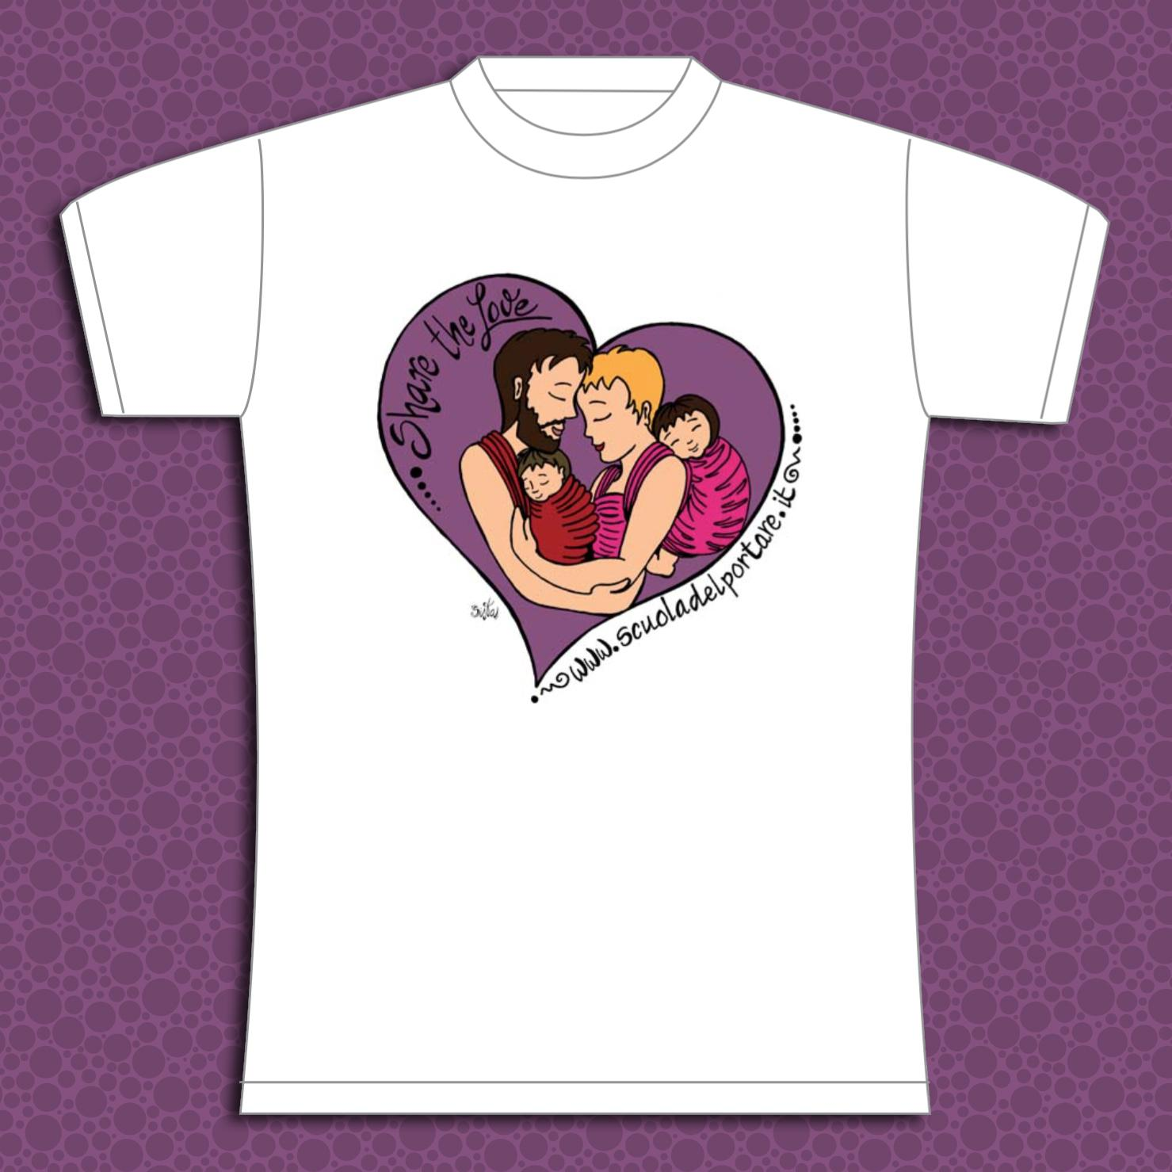 |  |  | € 22.00
MAGLIETTE | Maglietta bianca stella (attualmente non disponibile) | 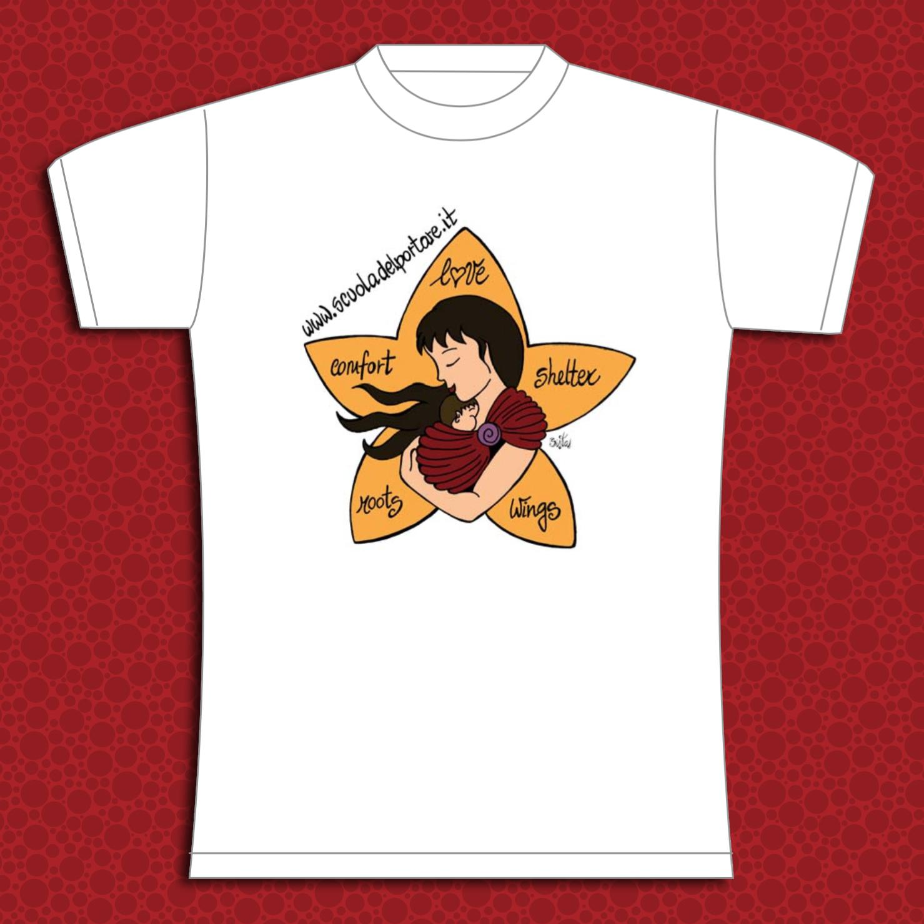 |  |  | € 22.00
MAGLIETTE | Maglietta bianca luna (attualmente non disponibile) | 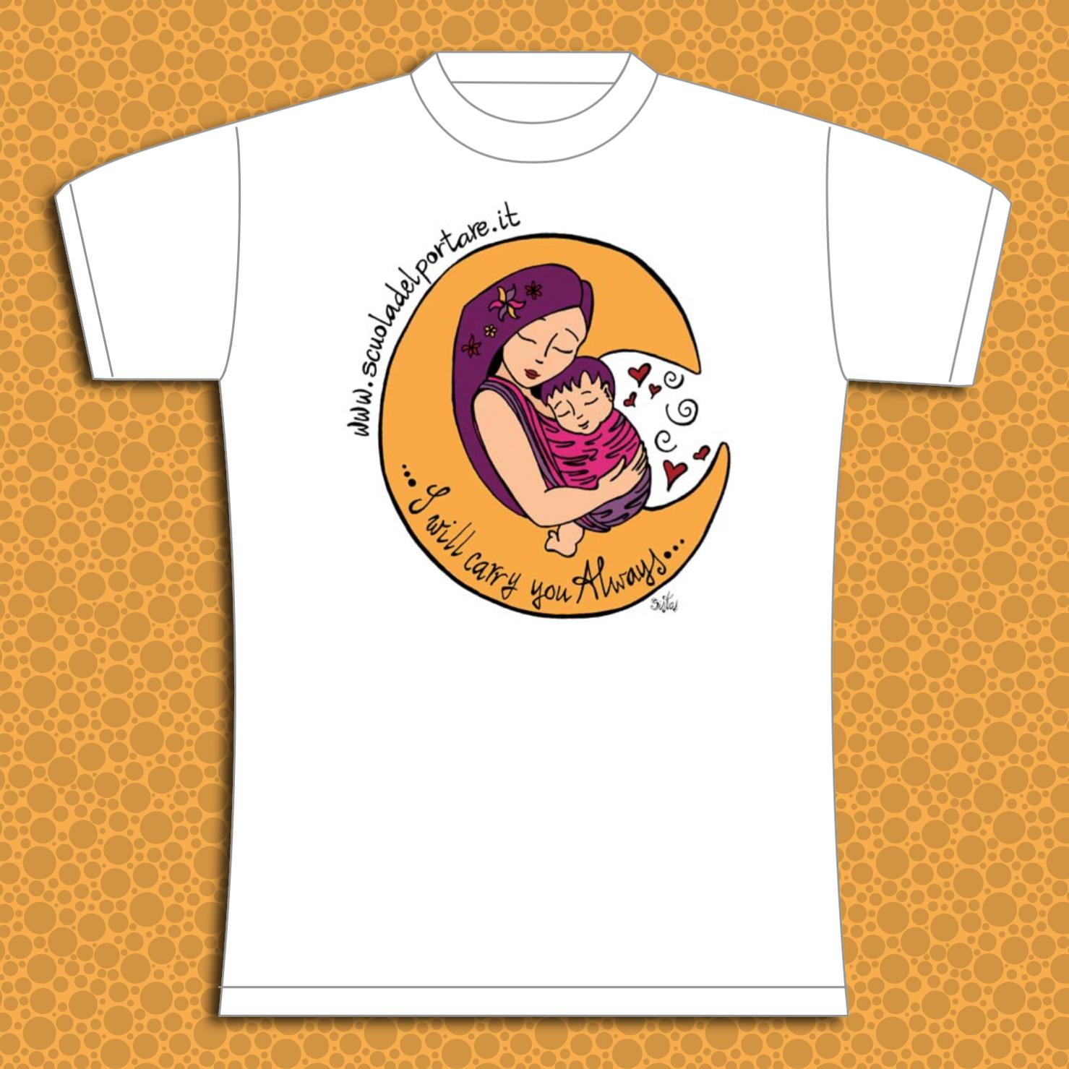 |  |  | € 22.00

